Cálculos
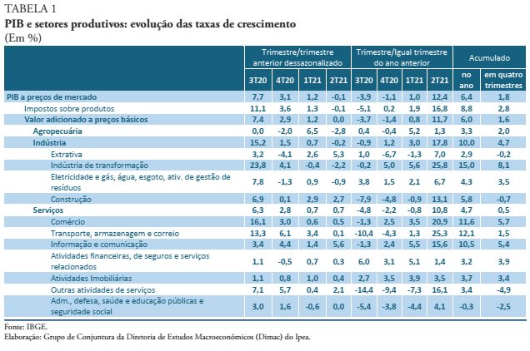
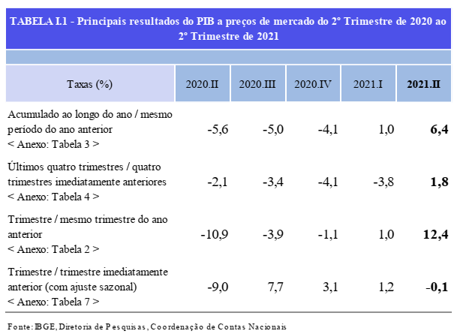
 | PIB Index | PIB Index - Dessazonalizado | D% AsA (Interanual) | D% TsT | D% Trimestral Anualizada
1996 T1 | 96.84 | 99.55
1996 T2 | 100.12 | 100.43 |  | 0.89%
1996 T3 | 107.56 | 104.37 |  | 3.92%
1996 T4 | 104.31 | 103.30 |  | -1.03%
1997 T1 | 100.13 | 104.31 | 3.40% | 0.98%
1997 T2 | 104.88 | 105.03 | 4.75% | 0.69%
1997 T3 | 109.49 | 106.32 | 1.79% | 1.23%
1997 T4 | 108.21 | 107.15 | 3.74% | 0.77% | 3.42%
1998 T1 | 101.14 | 105.09 | 1.01% | -1.92% | 2.82%
1998 T2 | 106.46 | 106.78 | 1.51% | 1.61% | 2.01%
1998 T3 | 109.88 | 106.85 | 0.36% | 0.06% | 1.65%
1998 T4 | 106.66 | 105.58 | -1.43% | -1.19% | 0.36%
1999 T1 | 101.92 | 105.93 | 0.77% | 0.33% | 0.30%
1999 T2 | 106.04 | 106.18 | -0.40% | 0.24% | -0.18%
1999 T3 | 109.20 | 106.35 | -0.62% | 0.16% | -0.42%
1999 T4 | 108.97 | 107.85 | 2.17% | 1.40% | 0.48%
2000 T1 | 106.40 | 108.99 | 4.40% | 1.06% | 1.39%
2000 T2 | 110.25 | 110.51 | 3.98% | 1.40% | 2.48%
2000 T3 | 114.19 | 111.84 | 4.56% | 1.20% | 3.78%
2000 T4 | 113.98 | 113.21 | 4.60% | 1.23% | 4.39%
2001 T1 | 110.10 | 113.61 | 3.48% | 0.35% | 4.15%
2001 T2 | 112.82 | 113.05 | 2.33% | -0.49% | 3.74%
2001 T3 | 114.71 | 112.48 | 0.46% | -0.50% | 2.71%
2001 T4 | 113.38 | 112.15 | -0.53% | -0.30% | 1.43%
2002 T1 | 110.63 | 114.74 | 0.48% | 2.31% | 0.68%
2002 T2 | 115.41 | 115.40 | 2.30% | 0.57% | 0.68%
2002 T3 | 119.50 | 116.80 | 4.17% | 1.22% | 1.60%
2002 T4 | 119.24 | 117.98 | 5.17% | 1.01% | 3.03%
2003 T1 | 113.58 | 117.50 | 2.67% | -0.41% | 3.58%
2003 T2 | 116.31 | 116.47 | 0.78% | -0.88% | 3.20%
2003 T3 | 120.25 | 117.57 | 0.63% | 0.94% | 2.31%
2003 T4 | 119.94 | 118.79 | 0.59% | 1.04% | 1.17%
2004 T1 | 117.98 | 120.47 | 3.88% | 1.42% | 1.47%
2004 T2 | 123.65 | 123.77 | 6.31% | 2.73% | 2.85%
2004 T3 | 128.14 | 125.31 | 6.56% | 1.25% | 4.33%
2004 T4 | 127.39 | 126.28 | 6.21% | 0.77% | 5.74%
2005 T1 | 122.92 | 127.22 | 4.18% | 0.75% | 5.82%
2005 T2 | 129.18 | 129.00 | 4.47% | 1.39% | 5.36%
2005 T3 | 130.85 | 127.98 | 2.11% | -0.79% | 4.25%
2005 T4 | 130.13 | 129.62 | 2.15% | 1.28% | 3.23%
2006 T1 | 128.18 | 131.81 | 4.28% | 1.69% | 3.25%
2006 T2 | 132.13 | 132.14 | 2.28% | 0.25% | 2.71%
2006 T3 | 136.72 | 134.31 | 4.49% | 1.64% | 3.30%
2006 T4 | 136.37 | 135.91 | 4.80% | 1.19% | 3.96%
2007 T1 | 134.84 | 138.59 | 5.19% | 1.97% | 4.19%
2007 T2 | 140.77 | 140.76 | 6.54% | 1.57% | 5.25%
2007 T3 | 144.75 | 142.22 | 5.87% | 1.04% | 5.60%
2007 T4 | 145.43 | 144.40 | 6.64% | 1.53% | 6.06%
2008 T1 | 143.14 | 146.04 | 6.16% | 1.13% | 6.30%
2008 T2 | 149.69 | 149.45 | 6.34% | 2.34% | 6.25%
2008 T3 | 154.86 | 151.61 | 6.98% | 1.44% | 6.53%
2008 T4 | 146.92 | 145.89 | 1.03% | -3.78% | 5.13%
2009 T1 | 139.67 | 143.89 | -2.43% | -1.37% | 2.98%
2009 T2 | 146.39 | 146.46 | -2.20% | 1.78% | 0.85%
2009 T3 | 153.06 | 149.89 | -1.16% | 2.35% | -1.19%
2009 T4 | 154.75 | 153.70 | 5.32% | 2.54% | -0.12%
2010 T1 | 152.53 | 157.21 | 9.21% | 2.29% | 2.79%
2010 T2 | 158.86 | 158.73 | 8.52% | 0.97% | 5.47%
2010 T3 | 163.63 | 160.35 | 6.91% | 1.02% | 7.49%
2010 T4 | 163.55 | 162.53 | 5.69% | 1.36% | 7.58%
2011 T1 | 160.45 | 164.91 | 5.20% | 1.46% | 6.58%
2011 T2 | 166.33 | 166.47 | 4.70% | 0.94% | 5.62%
2011 T3 | 169.41 | 166.12 | 3.54% | -0.21% | 4.78%
2011 T4 | 167.75 | 167.53 | 2.57% | 0.85% | 4.00%
2012 T1 | 163.19 | 165.35 | 1.71% | -1.30% | 3.13%
2012 T2 | 167.97 | 168.17 | 0.99% | 1.70% | 2.20%
2012 T3 | 173.63 | 171.13 | 2.49% | 1.76% | 1.94%
2012 T4 | 171.91 | 171.07 | 2.48% | -0.04% | 1.92%
2013 T1 | 167.63 | 171.84 | 2.72% | 0.45% | 2.17%
2013 T2 | 174.73 | 174.76 | 4.02% | 1.70% | 2.93%
2013 T3 | 178.42 | 175.30 | 2.76% | 0.31% | 3.00%
2013 T4 | 176.26 | 175.50 | 2.53% | 0.12% | 3.01%
2014 T1 | 173.45 | 177.11 | 3.47% | 0.92% | 3.19%
2014 T2 | 173.97 | 174.38 | -0.44% | -1.54% | 2.08%
2014 T3 | 177.28 | 174.34 | -0.64% | -0.02% | 1.23%
2014 T4 | 175.86 | 175.21 | -0.23% | 0.50% | 0.54%
2015 T1 | 170.64 | 174.08 | -1.62% | -0.64% | -0.73%
2015 T2 | 169.20 | 169.53 | -2.74% | -2.62% | -1.31%
2015 T3 | 169.72 | 166.98 | -4.26% | -1.50% | -2.21%
2015 T4 | 166.15 | 165.67 | -5.52% | -0.78% | -3.54%
2016 T1 | 161.87 | 163.04 | -5.14% | -1.59% | -4.42%
2016 T2 | 163.75 | 163.98 | -3.22% | 0.57% | -4.54%
2016 T3 | 165.55 | 162.90 | -2.45% | -0.66% | -4.08%
2016 T4 | 162.40 | 162.65 | -2.25% | -0.15% | -3.27%
2017 T1 | 162.34 | 164.47 | 0.29% | 1.12% | -1.91%
2017 T2 | 165.06 | 165.67 | 0.80% | 0.73% | -0.90%
2017 T3 | 168.27 | 166.15 | 1.64% | 0.29% | 0.12%
2017 T4 | 166.55 | 166.86 | 2.55% | 0.43% | 1.32%
2018 T1 | 165.34 | 167.78 | 1.85% | 0.55% | 1.71%
2018 T2 | 167.64 | 168.06 | 1.57% | 0.17% | 1.90%
2018 T3 | 171.74 | 169.49 | 2.06% | 0.85% | 2.01%
2018 T4 | 169.31 | 168.91 | 1.66% | -0.34% | 1.78%
2019 T1 | 167.30 | 170.12 | 1.19% | 0.72% | 1.62%
2019 T2 | 170.13 | 171.04 | 1.48% | 0.54% | 1.60%
2019 T3 | 174.02 | 170.99 | 1.33% | -0.03% | 1.41%
2019 T4 | 172.09 | 171.59 | 1.64% | 0.35% | 1.41%
2020 T1 | 166.85 | 167.57 | -0.27% | -2.34% | 1.05%
2020 T2 | 151.59 | 152.55 | -10.90% | -8.96% | -2.05%
2020 T3 | 167.24 | 164.32 | -3.90% | 7.71% | -3.36%
2020 T4 | 170.12 | 169.45 | -1.14% | 3.12% | -4.05%
2021 T1 | 168.44 | 171.50 | 0.96% | 1.21% | -3.75%
2021 T2 | 170.42 | 171.41 | 12.43% | -0.05% | 2.09%

